画面レイアウト図

画面レイアウト図 |  | 業務 | 管理 |  | 機能 |  | 商品管理 | 作成者 | 幕張 太郎 | 作成日 | YYYY/MM/DD
 |  |  |  |  |  |  |  | 修正者 |  | 修正日

画面名 | 管理者メイン画面 |  |  | 画面ID |  | adminMain

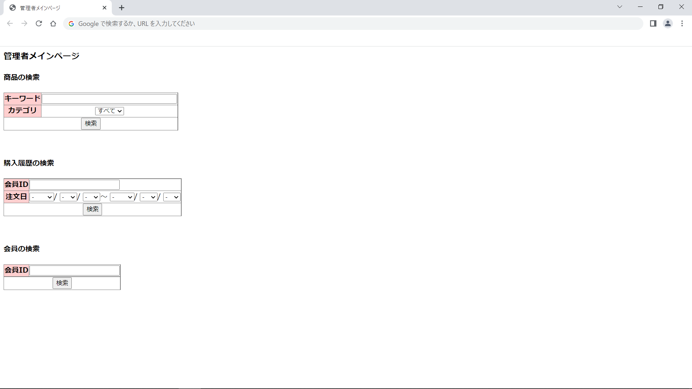

画面レイアウト図 |  | 業務 | 管理 |  | 機能 |  | 商品管理 | 作成者 | 幕張 太郎 | 作成日 | YYYY/MM/DD
 |  |  |  |  |  |  |  | 修正者 |  | 修正日

画面名 | 商品検索結果画面 |  |  | 画面ID |  | adminItemSearch

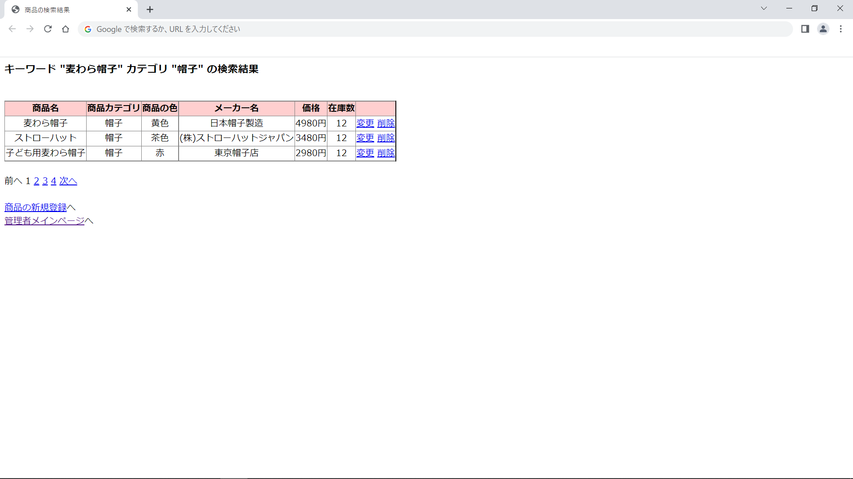

画面レイアウト図 |  | 業務 | 管理 |  | 機能 |  | 商品管理 | 作成者 | 幕張 太郎 | 作成日 | YYYY/MM/DD
 |  |  |  |  |  |  |  | 修正者 |  | 修正日

画面名 | 商品登録情報入力画面 |  |  | 画面ID |  | adminRegisterItem

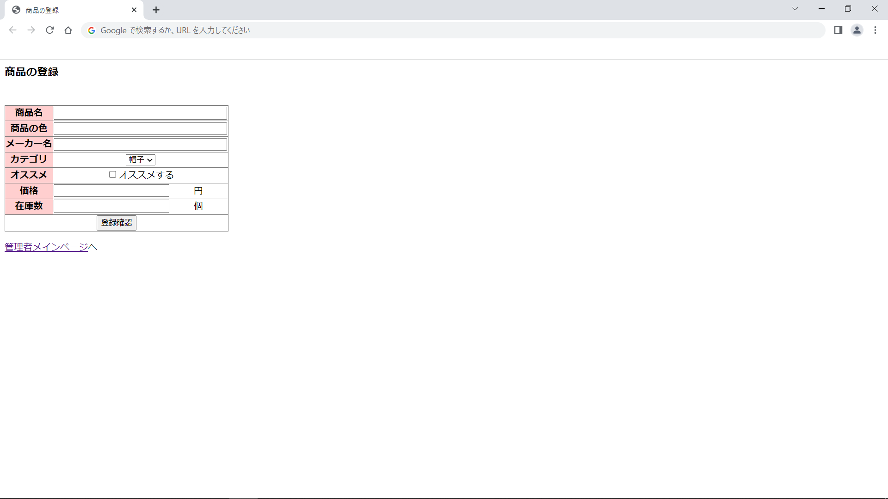

画面レイアウト図 |  | 業務 | 管理 |  | 機能 |  | 商品管理 | 作成者 | 幕張 太郎 | 作成日 | YYYY/MM/DD
 |  |  |  |  |  |  |  | 修正者 |  | 修正日

画面名 | 商品登録確認画面 |  |  | 画面ID |  | adminRegisterItemConfirm



画面レイアウト図 |  | 業務 | 管理 |  | 機能 |  | 商品管理 | 作成者 | 幕張 太郎 | 作成日 | YYYY/MM/DD
 |  |  |  |  |  |  |  | 修正者 |  | 修正日

画面名 | 商品登録完了画面 |  |  | 画面ID |  | adminRegisterItemCommit



画面レイアウト図 |  | 業務 | 管理 |  | 機能 |  | 商品管理 | 作成者 | 幕張 太郎 | 作成日 | YYYY/MM/DD
 |  |  |  |  |  |  |  | 修正者 |  | 修正日

画面名 | 商品変更情報入力画面 |  |  | 画面ID |  | adminUpdateItem

画面レイアウト図 |  | 業務 | 管理 |  | 機能 |  | 商品管理 | 作成者 | 幕張 太郎 | 作成日 | YYYY/MM/DD
 |  |  |  |  |  |  |  | 修正者 |  | 修正日

画面名 | 商品変更確認画面 |  |  | 画面ID |  | adminUpdateItemConfirm

画面レイアウト図 |  | 業務 | 管理 |  | 機能 |  | 商品管理 | 作成者 | 幕張 太郎 | 作成日 | YYYY/MM/DD
 |  |  |  |  |  |  |  | 修正者 |  | 修正日

画面名 | 商品登録完了画面 |  |  | 画面ID |  | adminUpdateItemCommit



画面レイアウト図 |  | 業務 | 管理 |  | 機能 |  | 商品管理 | 作成者 | 幕張 太郎 | 作成日 | YYYY/MM/DD
 |  |  |  |  |  |  |  | 修正者 |  | 修正日

画面名 | 商品削除確認画面 |  |  | 画面ID |  | adminDeleteItemConfirm



画面レイアウト図 |  | 業務 | 管理 |  | 機能 |  | 商品管理 | 作成者 | 幕張 太郎 | 作成日 | YYYY/MM/DD
 |  |  |  |  |  |  |  | 修正者 |  | 修正日

画面名 | 商品削除完了画面 |  |  | 画面ID |  | adminDeleteItemCommit

